1 WR
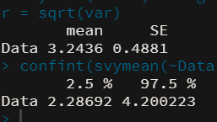
SRS |  | Nilai
1.36 | Estimasi rata-rata karakteristik populasi | 3.2436
3.16 | Varians | 3.34
4.47 | Estimasi Varians Sampling | 0.24
1.97 | Standard Error | 0.4881
3.36 | RSE | 15.05
2.24 | Batas atas Interval | 4.20024
5.25 | Batas bawah Interval | 2.2869
7.75
1.64
1.89
1.42
2.52
4.99
3.39

2 WOR
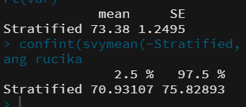
1 | 2 | 3 | Stratified |  | Stratified
120 | 55 | 37 | 120 | Estimasi rata-rata karakteristik populasi | 73.38
121 | 65 | 32 | 121
130 | 53 | 24 | 130 | Estimasi Varians Sampling | 1.56
160 | 60 | 28 | 160 | Standard Error | 1.2495
130 | 70 | 27 | 130 | RSE | 1.7027
110 | 64 | 25 | 110 | Batas atas | 75.8290
140 | 63 | 30 | 140 | Batas bawah | 70.9310
110 | 60 | 35 | 110
130 | 59 | 22 | 130
100 | 63 | 43 | 100
110 | 62 |  | 110
120 | 58 |  | 120 | populasi | 1 | 2 | 3
125 | 64 |  | 125 | penimbang | 0.30 | 0.50 | 0.20
120 | 65 |  | 120 | fraksi sampling | 0.25 | 0.25 | 0.25
150 | 65 |  | 150
 | 60 |  | 55
 | 50 |  | 65 | sampel | 1 | 2 | 3
 | 55 |  | 53 | rata-rata | 125.07 | 59.60 | 30.30
 | 62 |  | 60 | varians | 252.92 | 39.33 | 42.68
 | 60 |  | 70 | varians rata | 12.65 | 1.18 | 3.20
 | 60 |  | 64
 | 65 |  | 63
 | 62 |  | 60
 | 41 |  | 59
 | 49 |  | 63
 |  |  | 62
 |  |  | 58
 |  |  | 64
 |  |  | 65
 |  |  | 65
 |  |  | 60
 |  |  | 50
 |  |  | 55
 |  |  | 62
 |  |  | 60
 |  |  | 60
 |  |  | 65
 |  |  | 62
 |  |  | 41
 |  |  | 49
 |  |  | 37
 |  |  | 32
 |  |  | 24
 |  |  | 28
 |  |  | 27
 |  |  | 25
 |  |  | 30
 |  |  | 35
 |  |  | 22
 |  |  | 43

